LTE 2600
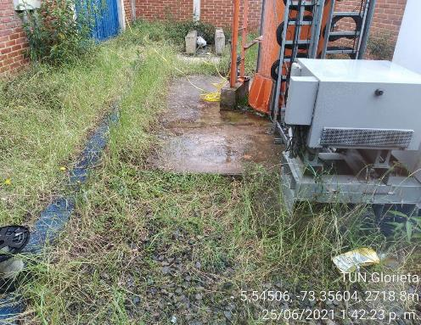
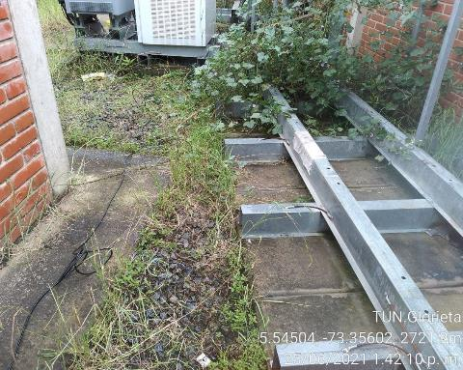
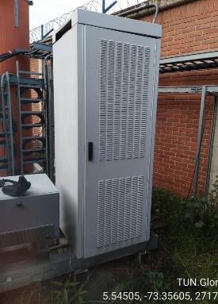
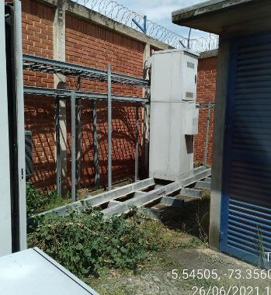
TUN.Glorieta

 |  |  |  |  |  |  |  |  |  |  |  |  |  |  |  | UMTS 850
DATOS GENERALES LTE-2600 ESTADO ACTUAL |  |  |  |  |  |  |  |  | FPFH's EXISTENTES

N/A
 |  |  |  |  |  |  |  |  |  |  |  |  |  |  |  | 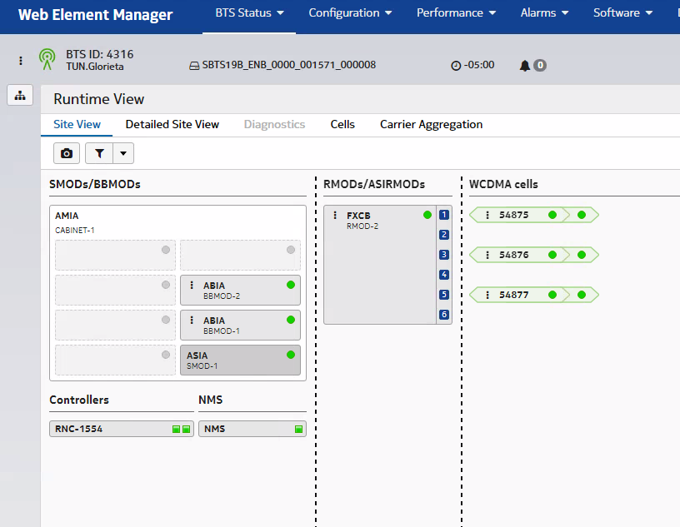
 | SECTOR L1 | SECTOR L2 | SECTOR L3 | SECTOR L4 | SECTOR T1 | SECTOR T2 | SECTOR T3 | SECTOR T4 |  |  |  | UBICACIÓN FPFH
Azimuth | 30° | 180° | 270° |  | 30° | 180° | 270° |  |  |  |  | 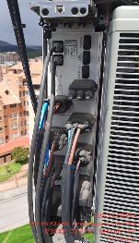 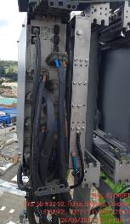
FPFH_UPPER_2
EXISTENTE
Modelo de Antena | HWXX6516DS | HWXX6516DS | HWXX6516DS |  | HWXX6516DS | HWXX6516DS | HWXX6516DS
FPFH_UPPER_1
EXISTENTE
Altura (centro de radiación) | 35 | 35 | 35 |  | 35 | 35 | 35
Tilt mecánico | 1 | 1 | 3 |  | 1 | 1 | 3
Tilt Eléctrico | 2 | 6 | 3 |  | 2 | 6 | 3
Modelo RF | FRHD | FRHD | FRHD |  | FRHD | FRHD | FRHD
Fibra Optica (m) | 100 | 100 | 100 |  | 100 | 100 | 100

DATOS GENERALES LTE-2600 PROYECCIÓN

 | SECTOR L1 | SECTOR L2 | SECTOR L3 | SECTOR L4 | SECTOR T1 | SECTOR T2 | SECTOR T3 | SECTOR T4
Azimuth | 30° | 180° | 270° |  | 30° | 180° | 270°
Modelo de Antena | HWXX6516DS | HWXX6516DS | HWXX6516DS |  | HWXX6516DS | HWXX6516DS | HWXX6516DS
Altura (centro de radiación) | 35 | 35 | 35 |  | 35 | 35 | 35 |  | PROYECCIÓN AIRSCALE LTE 2600
Tilt mecánico | 1 | 1 | 3 |  | 1 | 1 | 3
Tilt Eléctrico | 2 | 6 | 3 |  | 2 | 6 | 3
Modelo RF | AHHB | AHHB | AHHB |  | AHHB | AHHB | AHHB
Fibra Optica (m) | 100 | 100 | 100 |  | 100 | 100 | 100

 |  |  |  |  |  |  |  |  |  | TECNOLOGÍA | ASIA 1 |  |  | ASIA 2
REQUIERE MIMO | SI |  |  |  |  |  |  |  |  |  | Ov_Nuevo | Ov_Existente |  | Ov_Nuevo | Ov_Existente
 |  |  |  |  |  |  |  |  |  | LTE_2600 |  | 1
AMPHENOL | DC | METRAJE |  |  |  |  |  |  |  | LTE_1900 |  | 0.5
RFM-FPFH | 2x16 | REUTILIZAR |  |  |  |  |  |  |  | 3G-850 |  |  |  |  | 2
RFM-FPFH | 2x16 | REUTILIZAR |  |  |  |  |  |  |  | 3G-1900 |  | 1.5
RFM-FPFH | 2x16 | REUTILIZAR |  |  |  |  |  |  |  | IoT
RFM-FPFH |  |  |  |  |  |  |  |  |  | LTE 700
RFM-FPFH |  |  |  |  |  |  |  |  |  | 5G
RFM-FPFH |  |  |  |  |  |  |  |  |  | Total Abia | 3 |  |  | 2

Pantallazo LTE 2600 |  |  |  |  | BASE LINE
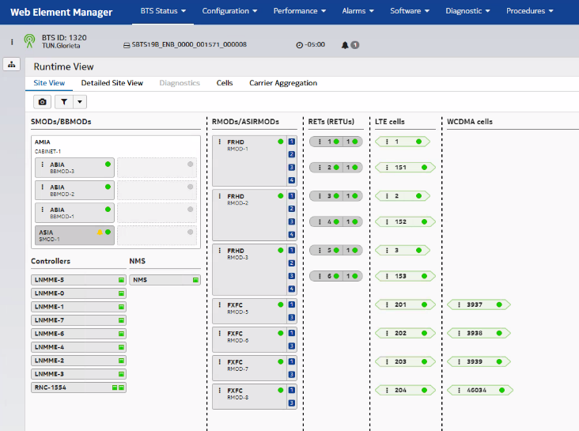 |  |  |  |  | 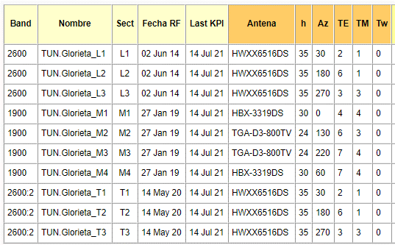

 |  |  |  |  |  |  |  |  | FOTOS TSS MODERNIZACION

 |  |  |  |  |  |  |  |  | FOTO RF L1 |  | FOTO RF L2 |  | FOTO RF L3

 |  |  |  |  |  |  |  |  |  |  | 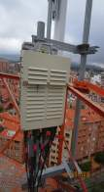 |  | 

 |  |  |  |  |  |  |  |  | FOTO ANTENA L1 |  | FOTO ANTENA L2 |  | FOTO ANTENA L3

COMENTARIOS GENERALES |  |  |  |  |  |  |  |  |  |  | 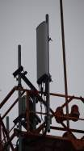 |  | 

UMTS 1900 >CONFIGURACIÓN ACTUAL: ASIA + 2 ABIAS + FXFC[I-M1] + FXF[J-M2] + FXF[K-M3] + FXF[L-M4]. >No se proyectan cambios en banda base y sistema radiante. LTE 2600 >CONFIGURACIÓN ACTUAL: ASIA + ABIA FRHD[L1-T1] + FRHD[L2-T2] + FRHD[L3-T3] 2X2. >Se proyecta remplazar los actuales RF's FRHD por nuevo AHHB's, se conservan en la misma posición. Calcular 12 nuevos jumpers referencia FRHG M-M Conector 4.3-10, 6 SFP's FOSH de 9Gbps. Reutilizar DC y FO. RFs continúan energizados desde FPFH_UPPER. >No se realizan cambios fisicos sobre las antenas. >No se proyecta instalación de equipo FPFH. Actualmente hay 2 en sitio. >CONFIGURACÓN FINAL: ASIA + ABIA + AHHB[L1-T1] + AHHB[L2-T2] + AHHB[L3-T3] 4x4

UBICACIÓN BANDA BASE LTE 2600

AIRSCALE
3G-LTE
ESTADO ACTUAL
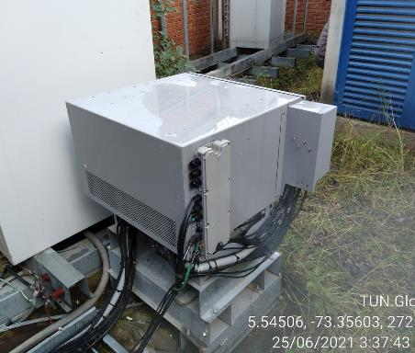 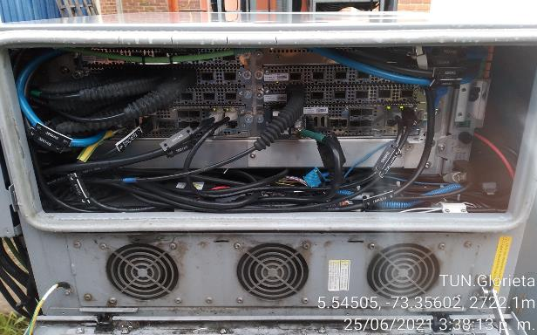
 |  |  |  |  |  |  |  |  | FOTO PUERTOS ANTENA L1 |  | FOTO PUERTOS ANTENA L2 |  | FOTO PUERTOS ANTENA L3
ABIAS
UMTS 1900
 |  |  |  |  |  |  |  |  | 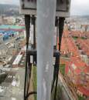 |  | 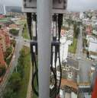 |  | 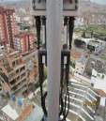

ABIAS
UMTS 850

ABIA
LTE 2600

 |  |  |  |  |  |  |  |  | REGISTRO FOTOGRAFICO
PROYECCIÓN
N/A

SOLICITUD CW SOLUCION
 | SOLICITUD CW

 | REQUIERE CW |  |  | NO |  |  |  |  |  |  |  |  |  |  |  |  | CW EN CONJUNTO |  |  | NO

 |  |  | Placa: 80cm X 80cm |  |  | si |  | no | / Ubicación:

 |  |  | Riel Omega |  |  | si | 1 | no | Long Aprox (m)

 |  |  | Impermeabilizacion de placa |  |  | si |  | no

 |  |  | Acometidas AC |  |  | si |  | no | / Coraza |  |  | EMT |  | Galvan |  | / Long. Aprox: |  | mts | Diam:

 |  |  | Breaker 2X30 |  |  | si |  | no | / Ubicación:

 |  |  | Tablero de circuitos |  |  | si |  | no | de cuantos circuitos_________, Ubicación__________________________________

 |  |  | Pasamuros |  |  | si |  | no | Cuantos Huecos |  |  |  |  |  | Cantidad

N/A

 | SISTEMA DE TIERRAS

 |  | Buss-bar (platina de cobre) |  |  |  |  |  |  |  | Distancia entre barraje nuevo al anillo de tierra (m)
 |  |  |  |  |  |  |  |  |  | Distancia entre barraje nuevo al anillo de tierra (m)
 |  | Existe anillo de tierra |  |  |  | si |  | no |  | Distancia entre barraje nuevo al anillo de tierra (m)
 |  |  |  |  |  |  |  |  |  | Distancia entre barraje nuevo al anillo de tierra (m)
 |  |  |  |  |  |  |  |  |  | Distancia entre barraje nuevo al anillo de tierra (m)
 |  |  |  |  |  |  |  |  |  | Distancia entre barraje nuevo al anillo de tierra (m)
 |  |  |  |  |  |  |  |  |  | Distancia entre barraje nuevo al anillo de tierra (m)

 |  | Pole SM |  |  | cantidad |  |  | ubicación:

 |  | Soporte Antena |  |  | cantidad |  |  | ubicación:

 |  | Soporte para RF |  |  | cantidad |  |  | ubicación:

 |  | Escalerillas |  |  | cantidad |  |  | ubicación:

 |  | Riel Omega |  |  | cantidad |  |  | ubicación:

 |  | Rack de Torre |  |  | cantidad |  |  | ubicación:

N/A

, | ESCALERILLAS

 |  |  |  |  |  |  |  | Ancho |  |  | Long Aprox (m)

 |  | ubicación

 |  |  |  |  |  |  |  | Ancho |  |  | Long Aprox (m)

 |  | ubicación

 |  |  |  |  |  |  |  | Ancho |  |  | Long Aprox (m)

 |  | ubicación

 |  |  |  |  |  |  |  | Ancho |  |  | Long Aprox (m)

 |  | ubicación

N/A

 | SOPORTES ANTENA (EN ESTRUCTURAS LA ALTURA INDICADA ES AL CENTRO DEL SOPORTE) + RF MODULE

 |  |  |  |  |  |  |  |  |  | ESTADO |  |  | Long Aprox (m)

 |  |  | ubicación

 |  |  |  |  |  |  |  |  |  | ESTADO |  |  | Long Aprox (m)

 |  |  | ubicación

 |  |  |  |  |  |  |  |  |  | ESTADO |  |  | Long Aprox (m)

 |  |  | ubicación

 |  |  |  |  |  |  |  |  |  | ESTADO |  |  | Long Aprox (m)

 |  |  | ubicación

 |  |  |  |  |  |  |  |  |  | ESTADO |  |  | Long Aprox (m)

 |  |  | ubicación

N/A

 | POLE SM + PLATINA GALVANIZADA

 |  |  |  |  |  |  |  | SI | NO |  | Long Aprox (m)

 |  |  |  |  |  |  |  | SI | NO |  | Long Aprox (m)

 |  |  |  |  |  |  |  | SI | NO |  | Long Aprox (m)

 |  |  |  |  |  |  |  | SI | NO |  | Long Aprox (m)

 |  | ubicación

N/A

 | MODIFICACIONES ADICIONALES

N/A

 | SISTEMA DE PUESTA A TIERRA

 | BAJANTES Y PARARRAYOS

 | ANILLO DE TIERRA

 | BARRAJES EN TORRE

 | BARRAJES EN PISO

 | ESCALERILLAS EXISTENTES

 | ESCALERILLA TORRE (INDICAR LONGITUD)

 | ESCALERILLAS RECORRIDO HORIZONTAL (INDICAR LONGITUD)

 | ESCALERILLAS RECORRIDO HORIZONTAL (INDICAR LONGITUD)

